对局外
项目 | 问题 | 提问人
大冒险
1 | 大冒险立即完成探险 点击也卡主很长时间1-2秒 额外奖励百分比被压扁了bug | 大表哥

2 | 大冒险队伍太空了 不太好看 | 郑帅

3 | 大冒险 已经派遣5只怪物时，再派遣第六只，没提示 | 师叔

4 | 扩充小队界面需要消耗钻（立即完成和加队伍），没有显示玩家钻石 | 木木

5 | 探险界面宝箱上面额外奖励字有点花，3个筛选条件的话宝箱有些挡字 | 木木

6 | 刷新奖励条件要扣钻，但看不到我现在有多少钻 | 木木

抽蛋
1 | 抽蛋奖励图标有点小了，抽蛋动画时间稍微过长，抽到宠物时候的白屏时间太长 ，直接变黑色有点突然，强烈建议获得宠物加特效背景或者技能特效 | 大表哥

2 | 抽蛋跳过按钮没有贴近右边bug | 大表哥

3 | 抽蛋圆盘三个头像区分不够强 | 大表哥

4 | 抽蛋，在iphone5s上显得太小了，图标很小，空白很大 | 小珍

5 | 十连抽不点跳过都对不起我的pad，时间太长了 | 兔桑、小珍、木木

6 | 抽蛋后结果icon，感觉有点小，不够突出 | 师叔

7 | 十连抽的【跳过】按钮和整个界面感觉不是一风格的 | 木木

8 | 十连抽如果不跳过无法看到十次的总结果，也不知道当前抽第几次了 | 木木

9 | 抽蛋动画太长，尤其是十连抽的时候（如果不是为了体验功能，肯定会跳过），如果跳过直接展示结果又错过了抽到宠物的惊喜感 | 木木

10 | 抽蛋动画脸的部分有穿帮 | 木木

11 | 十连抽展示结果宠物没有tips？ | 木木

12 | 金币对应太阳，钻石对应月亮感觉反了，太阳应该是更好的结果 | 木木

13 | 抽到宠物的展示不好看 | 木木

公会
1 | 公会成员列表界面排版过于靠下 可以向上增加高度 上部和其他公会界面对齐 | 大表哥

2 | 公会快速切换下方导航按钮会卡 | 大表哥

3 | 工会的返回都是退出到主界面 感觉比较奇怪 | 珍珍

4 | 工会基地点击的操作不够明显 | 郑帅

5 | 公会基地-派兵按钮和锁定都没显示出来 | 师叔

6 | 进入公会后，网络交互感觉有些卡 | 师叔

7 | 公会许愿扣金币和钻，但没显示我当前有多少 | 木木

8 | 许愿后回公会界面，今日贡献不刷新 | 木木

9 | 公会频道消息要切分页才能看到，不方便 | 木木

10 | 公会任务子任务界面，要完成的目标比奖励还显眼，界面左右两侧也有重复的图标，任务目标文字和图里的还特远 | 木木

11 | 公会任务界面风格感觉和其他公会界面不搭 | 木木

12 | 公会基地驻兵不好点，也看不出来能点放怪，和之前的UI设计不一样 | 木木

13 | 基地列兵看不到自己的派兵？ | 木木

14 | 公会界面右侧的按钮和下方的页签进入新界面后都有返回按钮，但两个返回功能不同，经常容易混淆和误操作 | 木木

15 | 公会招人，搜索其他公会都不能在列表里看到自己公会，很奇怪 | 木木

16 | 点击招人的IM进入【其他公会】后，再从公会界面进【其他公会】，还是按之前的搜索显示，没有刷新 | 木木

17 | 公会任务全部完成后没有及时刷新出领奖按钮 | 木木

18 | 公会任务奖励展示界面没有显示贡献值相关内容 | 木木

19 | 公会商店刷新用钻石，但没显示钻石总数 | 木木

20 | 公会有新的申请时没有提示 | 木木

21 | 公会boss 点击后提示IM没有配多语言？ | 木木

22 | X被请离公会的提示里面有{0} | 木木

23 | 玩家在公会任务界面被踢出公会，没有关闭公会界面（其他界面也需要试试） | 木木

24 | 公会任务队伍列表界面剩余时间错误 | 木木
 | 公会任务队伍列表界面剩余时间错误

任务功能and内容
1 | 8级的时候，就剩一个全三星的任务了，但是我刚才打的都是1星2星，要回头全都刷一遍，累觉不爱 | 雷神

2 | 刷新商店任务的时候，没钻石了怎么办（钻石都花没了），总不能充钱吧 | 雷神

3 | 每完成一个操作就得出去看看任务，好麻烦 每完成一个操作就得出去看看任务，好麻烦 +1（木木说的）我感觉玩家玩的时候应该不会一直去这么做的，不知道会不会卡成长什么的 | 小珍

4 | 领取奖励的黑框不够炫，领完奖励没啥实感 | 雷神

5 | 有抽蛋了，第一个任务还没抽蛋就完成了 | 兔桑

6 | 通关1-8任务，本没开，跳转不了，还提示未开启，体验不好 | 兔桑、小珍 、木木

7 | 任务跳转，比如任务是打2-5，但是我只打到2-1，这时候点跳转会提示关卡未开启，这时候就需要我关任务-点章节-选章节-选副本，感觉好麻烦，建议没开启直接跳到第二章选副本的界面 | 雷神

8 | 日常修炼的跳转不能跳到日常任务分页 | 木木

宠物
1 | 宠物：宠物进阶效果不明显 | 师叔

2 | 打造装备太麻烦了，点一下等一会，烦死了 | 兔桑、木木

3 | 打造，有个close按钮一瞬间闪过，像bug | 小珍

4 | 装备详情界面，太拥挤。打造界面向上箭头颜色和背景太相近。 | 小珍

其他
1 | ui 返回按钮 太小还是什么原因，点了经常没反应 | 师叔

2 | 有的tips是点击就出来，有的是长按。但是长按缺少长按反馈，tips补充，有的还是长按后抬手才会出来，同一个界面就有3种tip触发方式，太乱 | 小珍

3 | levelup界面是个黑漆漆的，挡在我们各种比较灵动的毛玻璃界面上头，不好看 | 小珍

4 | 游戏玩了好半天，都不知道哪个宠物好哪个不好，不直观，不像其他游戏，一上来随便玩玩就知道要追求什么样的宠物 | 兔桑、木木

5 | 法术型戒指加力量，什么玩意 | 兔桑、木木

6 | 升到13级就不想玩了，感觉被游戏玩了，光点任务了，还没有什么乐趣，不知道这游戏要玩啥玩意 玩到14级，任务都不能立刻做完了，不知道该干啥了，不想玩了 | 兔桑、小珍

7 | 提示服务器断开，但数据还是回来了 | 师叔
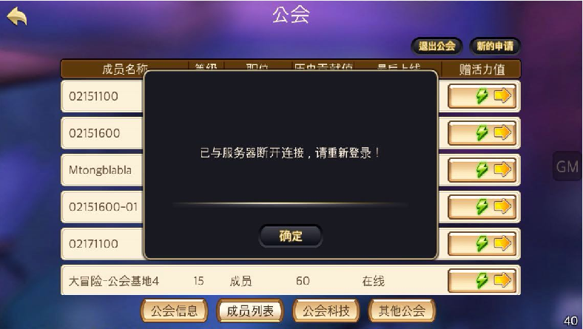

0.6修改涉及的
1 | 图鉴：碎片满足合成时，效果不明显 | 师叔
 | 图鉴可不可以 可合成状态的用加亮操作 就是现在已收集的状态 然后已收集的在角上打个对号 | 郑帅
 | 图鉴可合成提示+1 | 小珍
 | 攒齐了召唤碎片以后的图除了数字颜色不一样，其他都和没攒齐的一样，感觉不好找到哪一个是攒齐碎片可以召唤的。 | 云翔

2 | 图鉴：碎片合成宠物时，只有宠物动作，最好加一个特效，或合成完成的提示吧 | 师叔

对局
项目 | 问题 | 提问人
1 | 怪物和场景不搭，比如曼陀罗，在大街上跑，比如小丑和蛙鬼能待在一起打怪 | 雷神

2 | 己方是1级没装备，敌方也是1级没装备，己方打一下好几百，敌方打一下好几十，感觉很奇怪 | 雷神

3 | 感觉1-3好像比1-4难啊 | 郑帅

4 | 第一次进对局卡这里了 | 大表哥
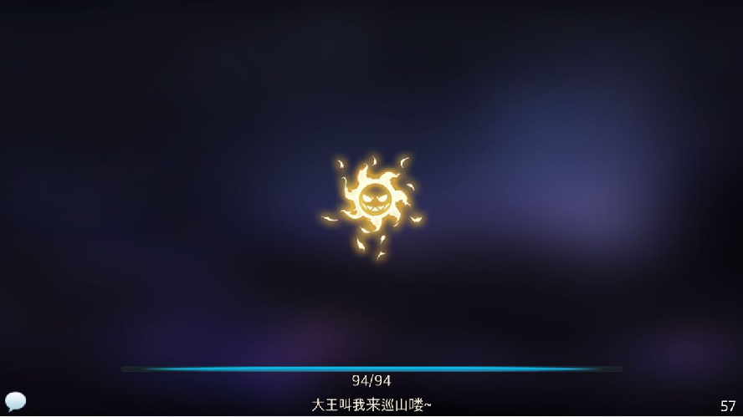

5 | 大招动画看过几遍之后就不太想看了 可不可以添加一个跳过按钮 或者点击屏幕直接跳过 | 郑帅

6 | 宠物tips技能分不出哪个是大招 | 小珍

7 | 还是不明白“克制”是什么意思 | 小珍

8 | boss死后消失不爽，缺少站在敌人尸体上的快感 | 小珍

9 | 三星，右一比左一高 | 小珍

10 | 1-8 boss阿穆特没有出手机会就被干死了 ，我方队伍：花魄6级 冰雪女王6级 曼陀罗4级 | 师叔

11 | 怪脚下缺少简单的黑影，看起来假假的 | 小珍

12 | boss有时候没死，还可以攻击 或 被攻击，血条就消失了 脚下黑影 我昨天晚上还想加一下的（珍珍说的） 好啊。 我也想了一段时间， 老忘说。（MT说的） 黑影+1（大表哥说的） 看了3个方法 还没想好选那个（珍珍又说） | 师叔

13 | 盘神 的弱点 玫瑰，一直都点不上，有点上的吗？ | 师叔

14 | 过关的云，感觉不够美观，而且透明处还会看到切场景，不如用一个美观的云彻底挡住 那个云 还不如删了 用fadein fadeout呢（珍珍说的） | 小珍

15 | 1-7无意中就把boss打死了 | 小珍

16 | 大部分怪物都有头，把头作为 需要 用照妖镜鉴定的弱点，没什么特点（头没特点） | 师叔

17 | 1-1副本大街场景，感觉我是趴地上战斗的 | 兔桑

18 | 做打1-1的任务去打副本，胜利后的结算界面，有【下一关】按钮，估计正常玩的玩家会有很大部分直接打下一关，然后就一直下一关下一关。 ts的问题3，如果投放怪要靠任务指引合成又不是强指引的话，前面副本就会打不过（不合成曼陀罗）（木木说的） | 兔桑、小珍、木木

19 | 狼人上场后只要放了大招，嘲讽就一直有效了 | 兔桑

20 | 集火的玩法基本不太需要了，也就剩照妖镜，随便照照挂着大就差不多了 | 兔桑、小珍

21 | 阵容选择基本上也不太需要看敌方技能，不看也不太影响战斗过程，基本都能打过（稍微升升级，穿穿装备，强化强化装备就碾压过去了） | 兔桑、小珍

22 | 狼人这个怪，骂了别人孙子之后就知道防御防御防御，太2了 | 兔桑

23 | 水鬼boss挂机过，弱点都没照 | 兔桑

24 | 蜥蜴人boss战崩溃 | 小珍

25 | 不知道敌人身上都一直闪着光是啥意思 | 小珍

26 | 2-8 树灵放大招的同时，点自己怪（花魄）也放大招，大树效果没播放完 就进入花魄的幕布了 | 师叔

27 | 2d+1奶 刷本很快，基本3只怪就够了，完全不需要换怪和升级其他怪 比之前的TDS阵容省心太多了 | 木木

28 | 第一二章还是有一上来3个潘神，各种先手一起打一个怪的情况 | 木木

29 | 走音草有点出经镜头了 | 木木

30 | 大招镜头里特效比例好像不对，如：嘲讽 | 木木

31 | 1-8阿穆特关，己方小怪血条重叠了 | 木木

32 | 打完挑战本返回后，副本界面显示是普通难度的副本列表 | 木木

33 | 第二章场景，对局1透视感觉不对，对局2略挤，对局3不错。另外怪物感觉好亮 | 木木

34 | AOE能打哪些弱点搞不清楚 | 木木

35 | 2-8，大树中间的小人和血条有遮挡 | 木木

36 | 大树好像死亡没播完就消失了 | 木木

